关系图
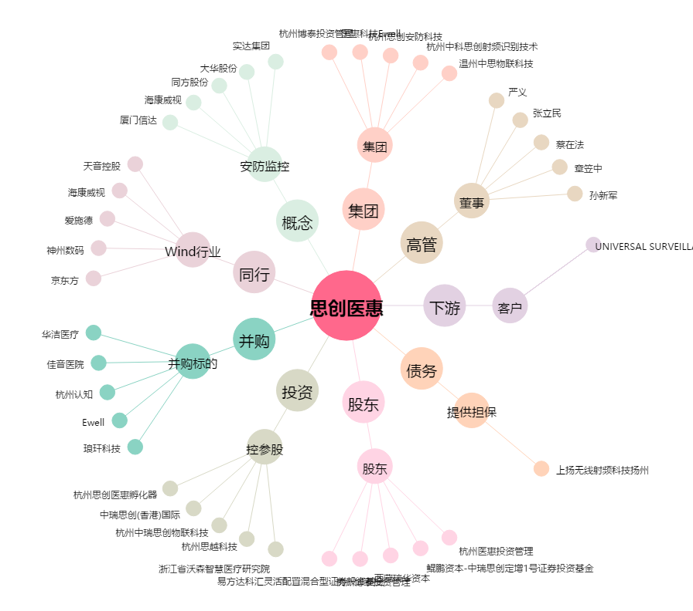
思创医惠[300078.SZ] - 关系概览图

